checklist non exhaustive
Analyse de la forme :
identification de la target
Nombre de lignes et de colonnes
Types de variables
Identification des valeurs manquantes

Analyse du fond :
Visualisalisation de la target (histo / box,etc)
Compréhension des différentes variables (net)
Visualisation des relations features-target (histo/box,etc.)
Identification des outliers

pre-processing : | Pour commencer en général on drop les données NaN puis on fait un modèle simple
Mettre les données dans un format propice au ML :
création train-test
Elimination des NaN (drop, imputation, etc…)

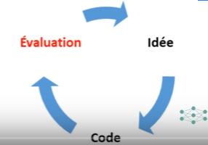
Améliorer la performance du modèle :
Encodage
Feature Selection
Feature Engineering
Feature Scaling
Suppression des Outliers

Modelling
Définir une fonction d'évaluation
Entrainement de différents modèles
Optimisation avec GridSearchCV
Analyse des erreurs et retour au preprocessing /EDA
Learning Curve et prise de décision

